Forsíða
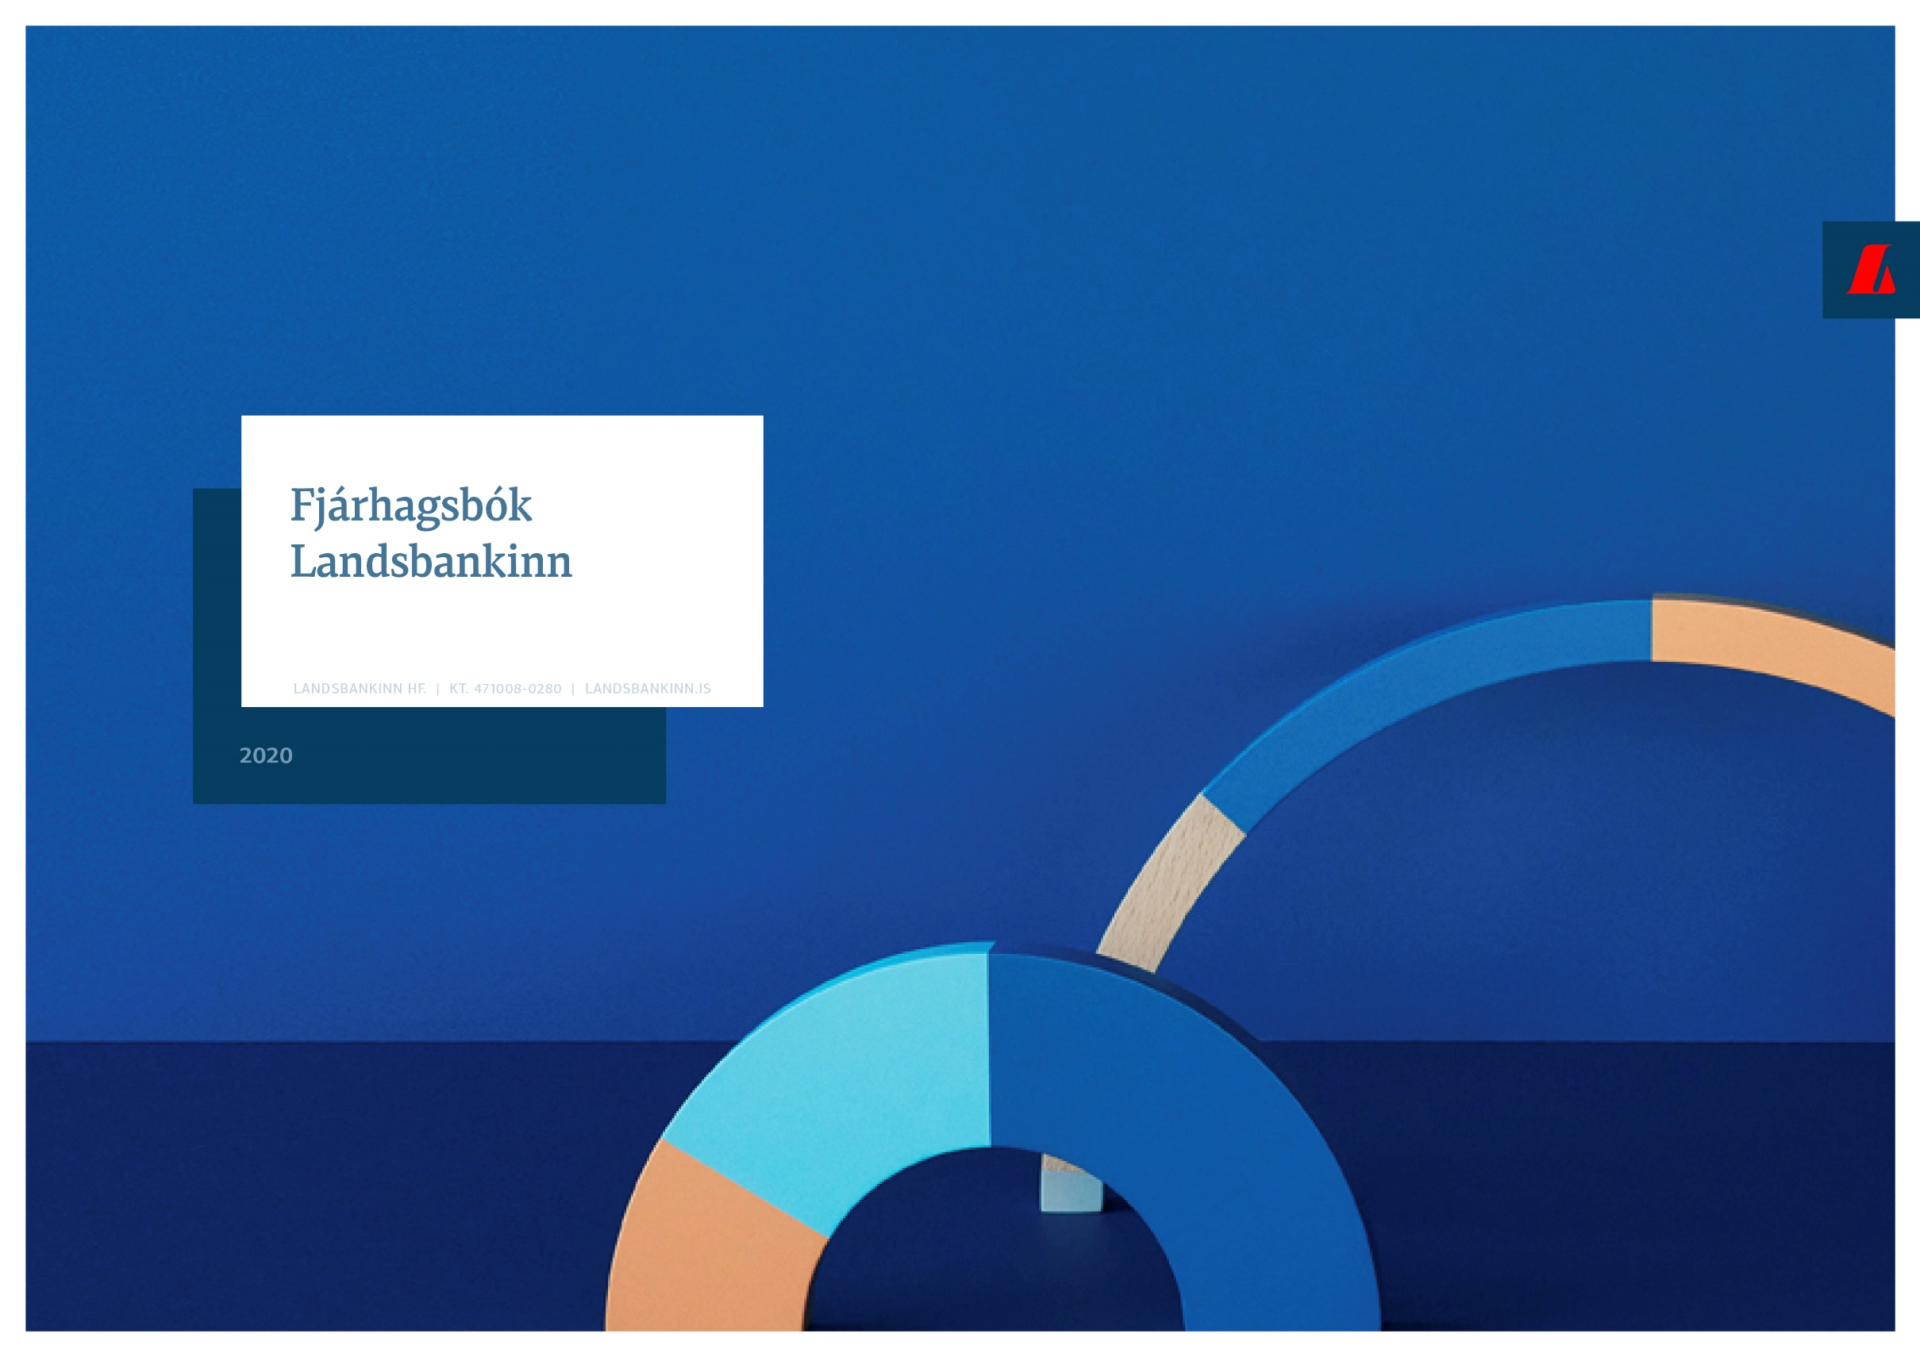

Fjárhagsbók - Landsbankinn
31. desember 2020

Landsbankinn í hnotskurn
Landsbankinn í hnotskurn
31.12.2020

Landsbankinn hf. er stærsta fjármálafyrirtæki landsins með víðtækasta útibúanetið. Landsbankinn veitir einstaklingum, fyrirtækjum og fjárfestum trausta og alhliða fjármálaþjónustu sem byggir á langtíma viðskiptasamböndum. Kjarninn í starfsemi bankans er viðskiptabankastarfsemi til handa einstaklingum og fyrirtækjum og býður Landsbankinn þjónustu á sviði markaðsviðskipta og eignastýringar.
Landsbankinn hf. var stofnaður 7. október 2008 en saga forvera hans nær allt aftur til ársins 1886.
Ríkissjóður Íslands á 98,2% hlut í bankanum og alls eru hluthafar um 882.
Lilja Björk Einarsdóttir er bankastjóri Landsbankans.
Um Landsbankann |  | Efnahagur | 31.12.2020 | 31.12.2019 | 31.12.2020 | 31.12.2019
 |  |  | ISKm |  | EURm
 |  | Eignir alls | 1,564,177 | 1,426,328 | 10,020 | 10,503
 |  | Útlán til viðskiptavina | 1,273,426 | 1,140,184 | 8,158 | 8,396
 |  | Kröfur á fjármálafyrirtæki | 48,073 | 47,929 | 308 | 353
 |  | Skuldabréf | 119,330 | 115,262 | 764 | 849
 |  | Hlutabréf | 26,808 | 30,019 | 172 | 221
 |  | Innlán frá viðskiptavinum | 793,427 | 707,813 | 5,083 | 5,212
 |  | Innlán frá fjármálafyrirtækjum | 48,725 | 48,062 | 312 | 354
 |  | Lántaka | 420,178 | 373,168 | 2,692 | 2,748
 |  | Víkjandi lántaka | 21,366 | 19,081 | 137 | 141
 |  | Eigið fé | 258,255 | 247,734 | 1,654 | 1,824
 |  | Eiginfjárhlutfall | 25.1% | 25.8%
 |  | Útlán/innlán viðskiptavina | 160.5% | 161.1%

Viðskiptavinir og útibú | 31.12.2020 | Rekstrarreikningur | 2020 | 2019 | 2020 | 2019
 |  |  | ISKm |  | EURm

Einstaklingar | 110,400 | Rekstrartekjur | 38,253 | 51,517 | 220 | 377
Fyrirtæki | 13,496 | Hagnaður eftir skatta | 10,521 | 18,235 | 61 | 133
Fjöldi útibúa | 36 | Arðsemi eigin fjár eftir skatta | 4.3% | 7.5%
Starfsmannafjöldi | 878 | Vaxtamunur í hlutfalli af meðalstöðu heildareigna | 2.5% | 2.8%
 |  | Kostnaður sem hlutfall af tekjum (K/T) | 47.4% | 42.6%

Fjármögnun |  | Útlán og aðrar fyrirgreiðslur eftir atvinnugreinum

Innlán frá viðskiptavinum | 793427
Lántaka | 420178
Eigið fé | 258255
Skuldir við fjármálafyrirtæki | 48725
Aðrar skuldir | 22196
Víkjandi lántökur | 21366
Einstaklingar | 592216
Sjávarútvegur | 179713
Fasteignafélög | 129462
Ferðaþjónusta | 95996
Byggingarstarfsemi | 82345
Þjónusta, uppl.tækni og fjarskipti | 67352
Verslun | 53590
Eignarhaldsfélög | 31849
Iðnaður og orkufyrirtæki | 30231
Landbúnaður | 6544
Opinberir aðilar og annað | 4128

Áhætta |  | Eiginfjárhlutfall

Útlánaáhætta | 0.9010241936 | 0.9010241936
Markaðsáhætta | 0.0059721517933 | 0.0059721517933
Rekstraráhætta | 0.088699244302 | 0.088699244302
Markaðsáhætta - gjaldeyrisgengisáhætta | 0.0043044103004 | 0.0043044103004

31.12.2016 | 0.302
31.12.2017 | 0.267
31.12.2018 | 0.249
31.12.2019 | 0.258
31.12.2020 | 0.251

Kennitölur - ársfj
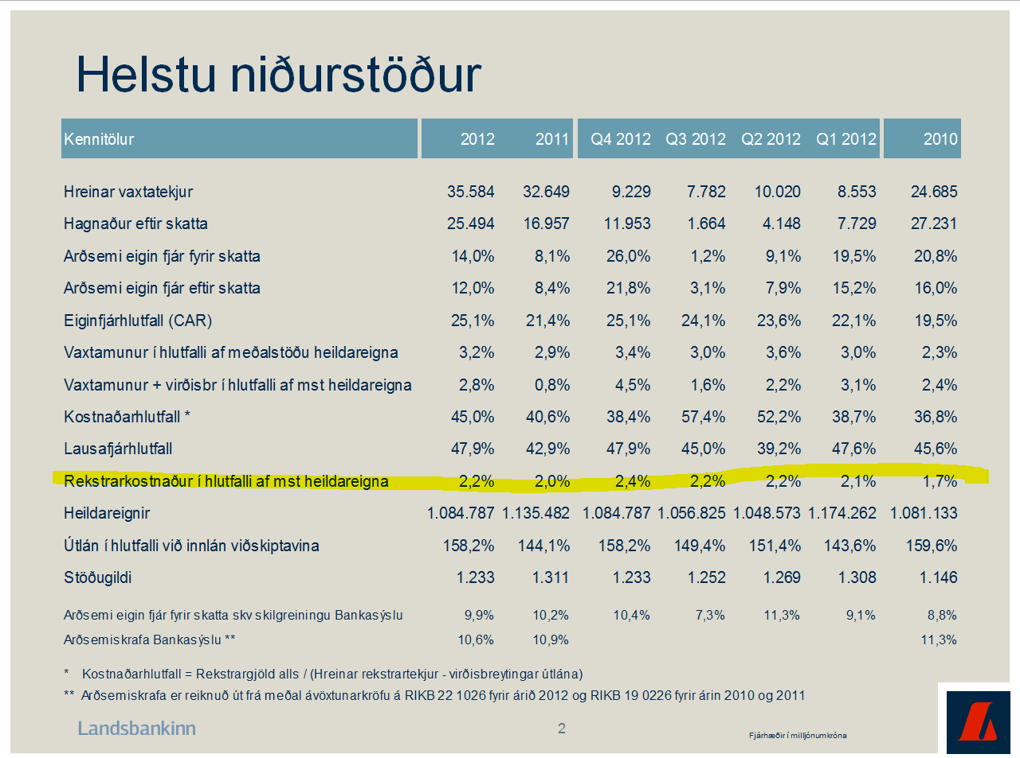
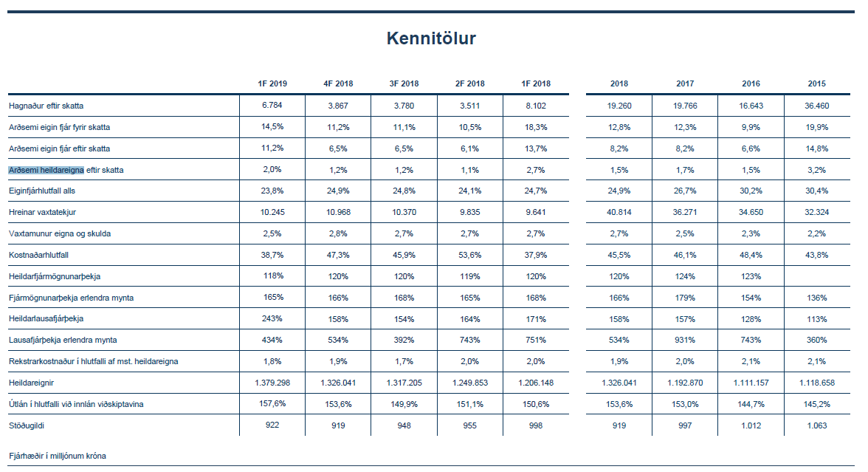
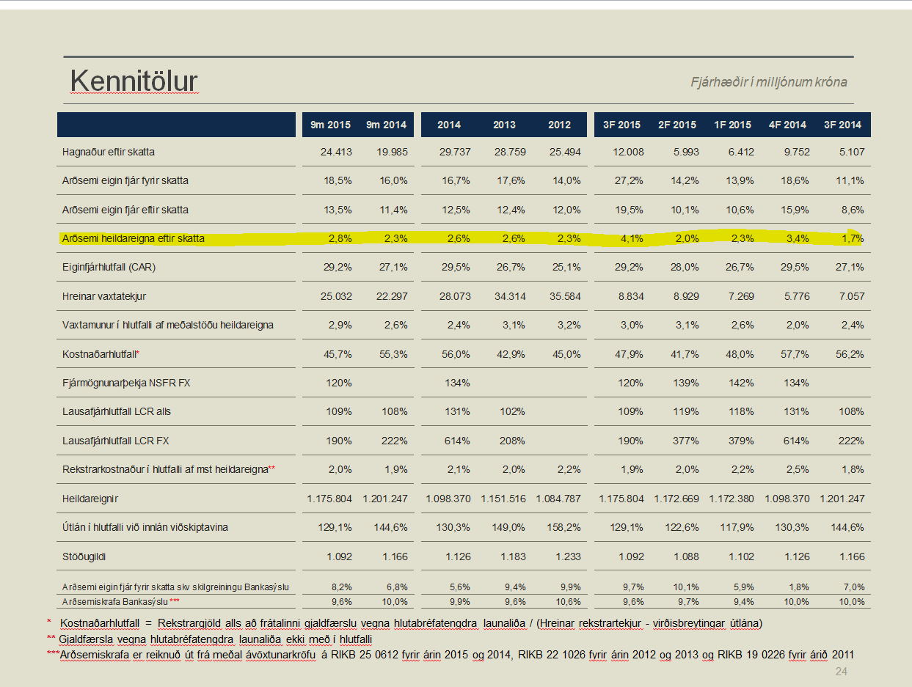
Kennitölur
Fjárhæðir í milljónum | F4 2020 | F3 2020 | F2 2020 | F1 2020 | F4 2019 | F3 2019 | F2 2019 | F1 2019 | F4 2018 | F3 2018 | F2 2018
Hagnaður (tap) eftir skatta | 9,822 | 3,986 | 341 | -3,628 | 3,875 | 3,247 | 4,329 | 6,784 | 3,867 | 3,780 | 3,511
Arðsemi eigin fjár fyrir skatta* | 17.8% | 8.5% | -0.9% | -5.4% | 8.0% | 8.0% | 9.5% | 12.9% | 9.4% | 9.2% | 8.9%
Arðsemi eigin fjár eftir skatta | 15.5% | 6.5% | 0.6% | -5.9% | 6.3% | 5.4% | 7.1% | 11.2% | 6.5% | 6.5% | 6.1%
Arðsemi heildareigna eftir skatta* | 2.5% | 1.0% | 0.1% | -1.0% | 1.1% | 0.9% | 1.2% | 2.0% | 1.2% | 1.2% | 1.1%
Kostnaður sem hlutfall af tekjum (K/T)** | 38.8% | 46.6% | 42.7% | 77.8% | 46.2% | 43.9% | 42.3% | 38.7% | 47.3% | 45.9% | 53.6%
Hlutfall rekstrarkostnaðar af meðalstöðu heildarfjármagns | 1.6% | 1.3% | 1.6% | 1.7% | 1.8% | 1.5% | 1.7% | 1.8% | 1.9% | 1.7% | 2.0%
Hreinar vaxtatekjur | 9,694 | 9,441 | 9,512 | 9,427 | 9,580 | 9,631 | 10,214 | 10,245 | 10,968 | 10,370 | 9,835
Vaxtamunur í hlutfalli af meðalstöðu heildareigna | 2.4% | 2.4% | 2.5% | 2.6% | 2.7% | 2.7% | 2.9% | 3.0% | 3.3% | 3.2% | 3.2%
Eiginfjárhlutfall alls | 25.1% | 24.7% | 24.9% | 24.8% | 25.8% | 23.6% | 23.7% | 23.8% | 24.9% | 24.8% | 24.1%
Heildareignir | 1,564,177 | 1,610,265 | 1,501,110 | 1,523,188 | 1,426,328 | 1,415,262 | 1,402,835 | 1,379,298 | 1,326,041 | 1,317,205 | 1,249,853
Hlutfall útlána til viðskiptamanna af innlánum | 160.5% | 154.3% | 157.9% | 157.7% | 161.1% | 161.5% | 162.0% | 157.6% | 153.6% | 149.9% | 151.1%
Heildarlausafjárþekja | 154% | 186% | 191% | 196% | 161% | 186% | 174% | 243% | 158% | 154% | 164%
Lausafjárþekja erlendra mynta | 424% | 379% | 476% | 489% | 769% | 577% | 555% | 434% | 534% | 392% | 743%
Fjármögnunarþekja erlendra mynta | 132% | 116% | 121% | 127% | 143% | 158% | 164% | 165% | 166% | 168% | 165%
Ársverk í lok árshluta | 878 | 884 | 872 | 886 | 893 | 903 | 903 | 922 | 919 | 948 | 955

*Arðsemi heildareigna eftir skatta = hagnaður eftir skatta / meðalstöðu heildareigna
**Kostnaður sem hlutfall af tekjum (K/T) = rekstrargjöld alls að frátalinni gjaldfærslu vegna hlutabréfatengdra launaliða / (hreinar rekstrartekjur - virðisbreytingar útlána )

Aftur í efnisyfirlit

